tutorial_07
№ | レビュー日 | ステータス | 部分 | エラー タイプ | 箇所 | レビュー内容 | レビュー者 | 対応内容 | 対応日 | 対応者 | 備考
1 | 21/16/2021 | Open | Others | Improvement | Coding | 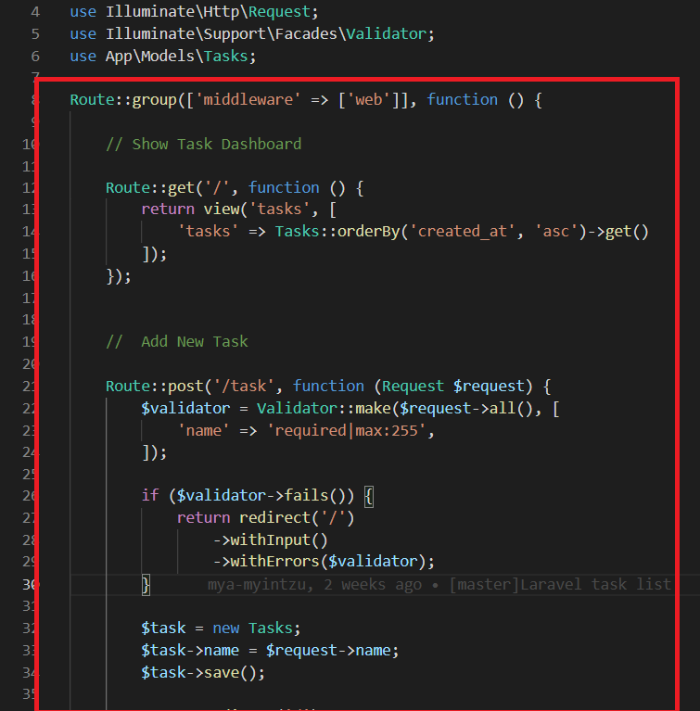 1) Please write controller | PhuePwintPhway

